地标
城市 | 地标 | 地区 | 参考图
纽约 | 自由女神像 | 美国
北京 | 长城 | 中国
新德里 | 泰姬陵 | 印度
伦敦 | 大笨钟 | 英国
莫斯科 | 圣瓦西里升天教堂 | 俄罗斯
柏林 | 勃兰登堡门 | 德国
首尔 | 崇礼门 | 韩国
里约热内卢 | 耶稣像 | 巴西
平壤 | 主体思想塔 | 朝鲜
德黑兰 | 自由纪念碑 | 伊朗
马德里 | 熊抱树 | 西班牙
东京 | 东京塔 | 日本
罗马 | 斗兽场 | 意大利
巴黎 | 埃菲尔铁塔 | 法国
悉尼 | 悉尼歌剧院 | 澳大利亚
多伦多 | CN塔 | 加拿大
旧金山 | 金门大桥 | 美国
加拉加斯 | 玻利瓦尔骑马雕塑 | 委内瑞拉 | 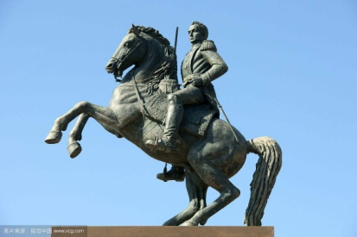
阿布贾 | 祖玛岩 | 尼日利亚
开普敦 | 好望角 | 南非
雅加达 | 国家纪念碑 | 印度尼西亚
伊斯坦布尔 | 圣索菲亚大教堂 | 土耳其
华沙 | 科学文化宫 | 波兰
墨西哥城 | 太阳和月亮金字塔 | 墨西哥
鹿特丹 | 小孩堤防风车 | 荷兰 | 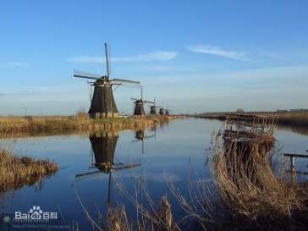
台北 | 101塔 | 中国
卡拉奇 | 国父墓 | 巴基斯坦
都柏林 | 都柏林城堡 | 爱尔兰
斯德哥尔摩 | 斯德哥尔摩市政厅 | 瑞典
布宜诺斯艾利斯 | 方尖碑 | 阿根廷
曼谷 | 大皇宫 | 泰国
维也纳 | 斯特凡大教堂 | 奥地利
巴库 | 火焰塔 | 阿塞拜疆
香港 | 中银大厦 | 中国
圣菲波哥大 |  | 哥伦比亚
里斯本 | 发现者纪念碑 | 葡萄牙
 | 帆船酒店 | 阿联酋
 | 双子塔 | 马来西亚
 | 雷因格海角灯塔 | 新西兰 | 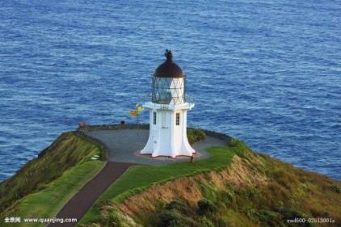
 | 原子球、撒尿男童 | 比利时
 | 鱼尾狮 | 新加坡
 | 美人鱼 | 丹麦
 | 金字塔&狮身人面像、吉萨金字塔 | 埃及

 | 王国中心大厦 | 沙特阿拉伯
 | 复活节岛巨像 | 智利
 | 哭墙 | 以色列
 | 雷克雅未克大教堂 | 冰岛
 | 赫尔辛基大教堂 | 芬兰
 | 奥尔内斯木板教堂、奥斯陆大教堂、大西洋海滨公路 | 挪威
 | 大金塔 | 缅甸
 | 吴哥窟 | 柬埔寨
 | 西庸城堡、日内瓦断椅 | 瑞士
 | 巴特农神庙、蓝色圆顶教堂 | 希腊
 | 圣彼得大教堂 | 梵蒂冈 | 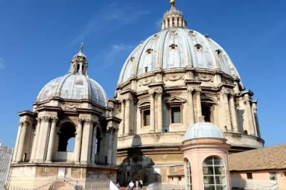

 | 布拉格广场、布拉格查理大桥 | 捷克
 | 阿道夫大桥 | 卢森堡
 | 渔人堡、马加什教堂 | 匈牙利
 | 布朗城堡、国民议会大厦 | 罗马尼亚
 | 克里克瓦酒庄 | 摩尔多瓦
 | 摩纳哥大教堂 | 摩纳哥
 | 祖国母亲雕像 | 乌克兰
 | 十字架山 | 立陶宛
 | 里拉修道院 | 保加利亚
 | 马丘比丘 | 秘鲁

